Тит
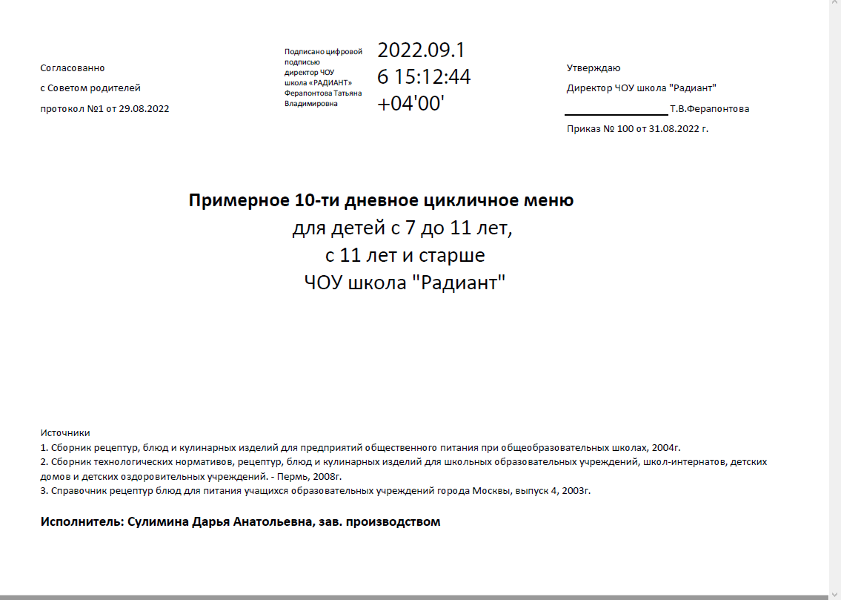
Согласованно |  |  | Утверждаю
с Советом родителей |  |  | Директор ЧОУ школа "Радиант"
протокол №1 от 29.08.2022 |  |  |  | Т.В.Ферапонтова
 |  |  | Приказ № 100 от 31.08.2022 г.

 | Примерное 10-ти дневное цикличное меню
 |  | для детей с 7 до 11 лет,
 |  | с 11 лет и старше
 |  | ЧОУ школа "Радиант"

Источники
1. Сборник рецептур, блюд и кулинарных изделий для предприятий общественного питания при общеобразовательных школах, 2004г.
2. Сборник технологических нормативов, рецептур, блюд и кулинарных изделий для школьных образовательных учреждений, школ-интернатов, детских домов и детских оздоровительных учреждений. - Пермь, 2008г.
3. Справочник рецептур блюд для питания учащихся образовательных учреждений города Москвы, выпуск 4, 2003г.

Исполнитель: Сулимина Дарья Анатольевна, зав. производством

